INSTRUCTIVO
Sigue estos rápidos 6 pasos y podrás indicarle a tu cliente sus consumos y costos adicionales.
1. Ingresa al PAC > F1 > PANTALLA DE DATOS > DETALLE DE CONEXIONES
2. Selecciona las fechas a analizar de acuerdo a lo que te solicite el cliente. Si el cliente te pide sobre su última recarga, revisa la información en F1 > DATOS > PREPAGO > PAGOS êê
3. Da clic en buscar
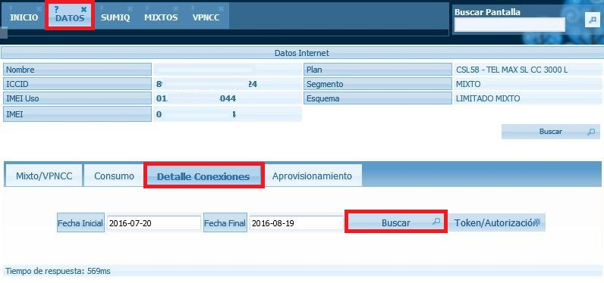
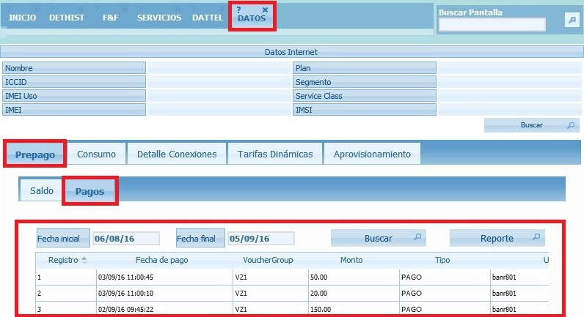

4. Se abrirá el detalle de conexiones, desplaza la barra de navegación hasta abajo y da clic para exportar a Excel.
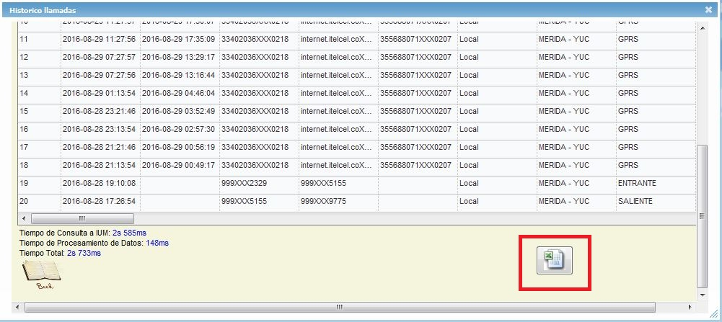

5. Una vez que se abra el Excel copia y pega en la pestaña "DETALLE DE CONEXIONES".
6. Da clic en la pestaña "CALCULADORA" y podrás ver los consumos de tu cliente.

IR A DETALLE DE CONEXIONES

Última actualización: | 5-Sep-16

CONSIDERACIONES:
La calculadora está diseñada para un máximo de 5,000 registros de llamadas.
Debes tener habilitados los macros.
No elimines columnas de la pestalla DETALLE DE CONEXIONES pues afecta a las fórmulas.

